C＿PO
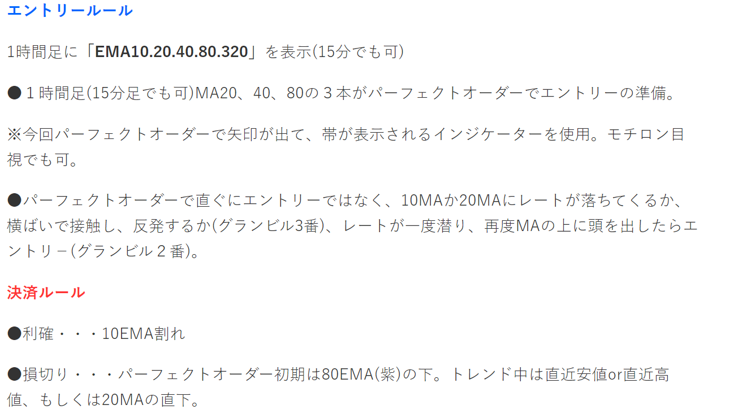
 |  |  | 前提 |  |  | 最後のエントリー条件
名前 |  | トレード概要 | ステータス１ | ステータス２ | ステータス３ | エントリー条件 | Exit条件１（利確） | Exit条件２（損切） stop | lot
C1_1 |  | PO時、一旦EMA１０を割り込んだ後、復帰時にトレード （PO時、押し戻りの時にトレード） ２０，４０，８０，３２０ | ①PO中 ②EMA10がPO構成のPO方向側に出ている | ・エントリー待ち ・条件①②のいずれかが不成立時、キャンセル |  | 足がEMA10をもぐってからPO方向へ出てきた。 ①確定足で跨いでいる②髭がEMAを跨いでいる。PO方向の足（EMAを試している形）③POと逆方向足でEMA10で長いひげ（★１）で止められた形。 | 75の足の幅/３ | 75の足の幅/４ | lot=const/stop[pips] 0.1-> 3/30pips const=所持金額の1％＝１０＄
 | 1 |  |  |  |  | ①確定足で跨いでいる | 75の足の幅/３ | 75の足の幅/４
 | 2 |  |  |  |  | ②髭がEMAを跨いでいる。PO方向の足（EMAを試している形） | 75の足の幅/３ | 75の足の幅/４
 | 3 |  |  |  |  | ③POと逆方向足でEMA10で長いひげ（★１）で止められた形。 | 75の足の幅/３ | 75の足の幅/４
 | 4 |  | POになった | EMA10がPO構成のエリアに入ってない。 | 確定足がEMA10より上になった | 足がEMA10をもぐってからPO方向へ出てきた。 条件3の足が、大きすぎない。前後5個で、3倍以上ならエントリーせず。 | 75の足の幅/３ | 75の足の幅/４
 | 5 |  | PO中＋EMA１０PO方向＋足がEMA10に支えられた |  |  | 上記で、大きすぎる足の後、EMA10の上に小さな陽線が乗る（MAをハイロ-含めて跨いでいる時） | 75の足の幅/３ | 75の足の幅/４

 |  |  |  |  |  | PO中の時に、切り上げ（下方向時）、切り下げ（上方向時）のラインを超えたときが、EMA10に近い場合、激熱でなないか？ 切り上げ、切り下げのライン抜け判断ー>実現性2

 |  |  |  |  |  | 320にすぐにぶち当たるかどうかの判定（利確と320までとの距離で判断）
 |  |  |  |  |  | 直近の高値安値が近くにある（利確幅と高値安値で利確幅が取れない場合はエントリーしない）

 |  | PO中に何回もトレードしたい場合どうするか

 |  | 前提条件成立はある広い範囲。
 |  | エントリーは 一意に決まる。
 |  | ただし、同じようなEMA10を髭て止まるなどは、複数ある場合がある。→防止策は？
 |  | 重複したエントリーを認めず、
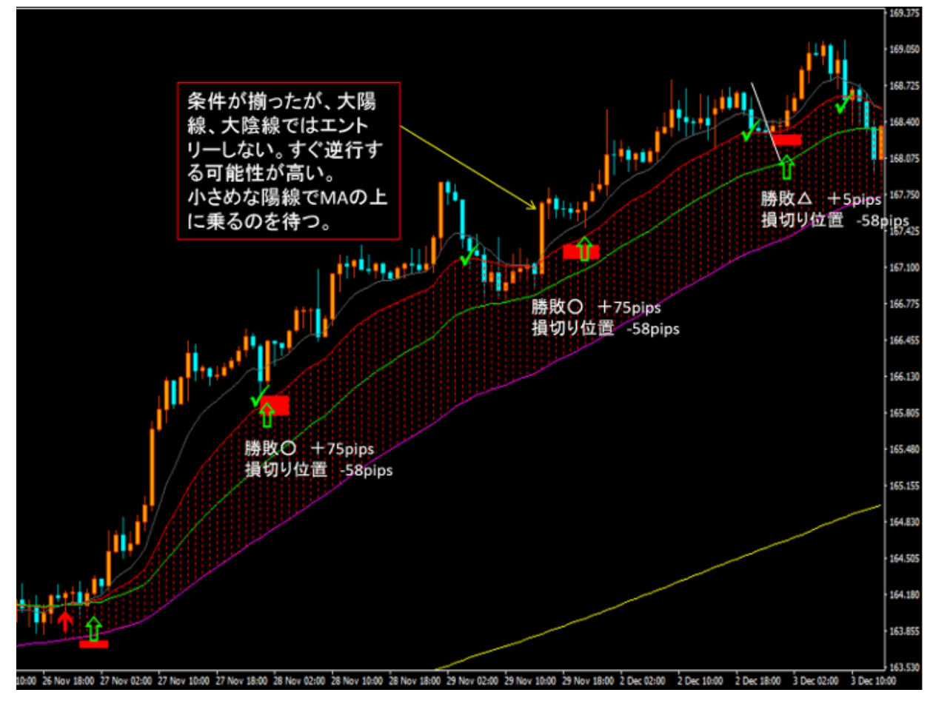
 |  | エントリー中は、エントリーしない。 | エントリー中かどうかの判断は？ | ★実現性１

 |  | 重複を認めるものも試すとよい。
 |  | →確認★

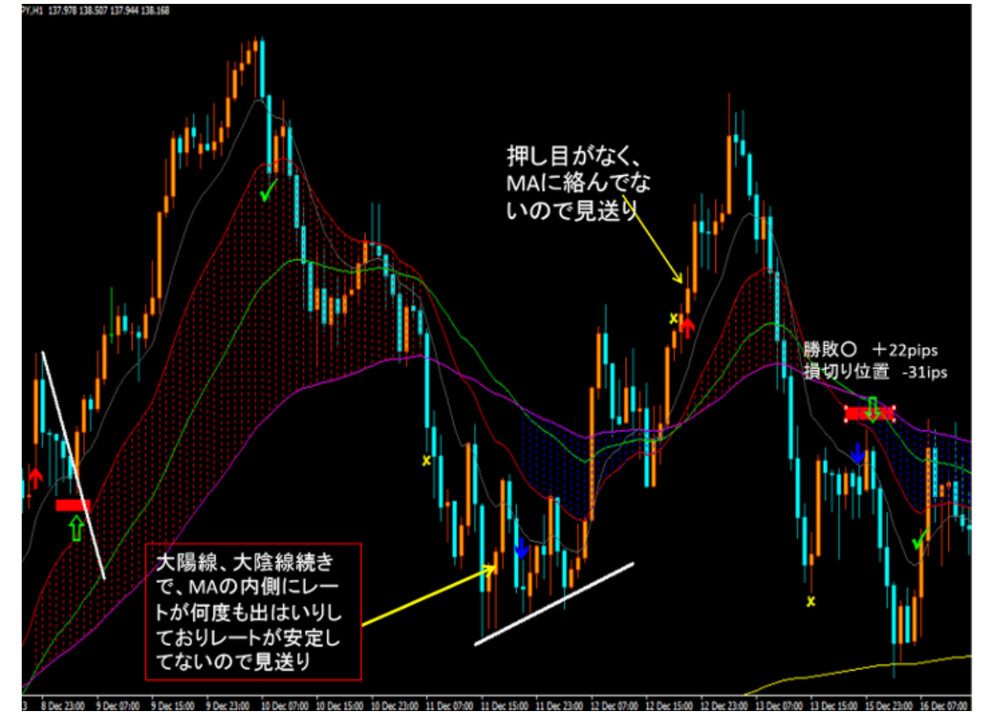

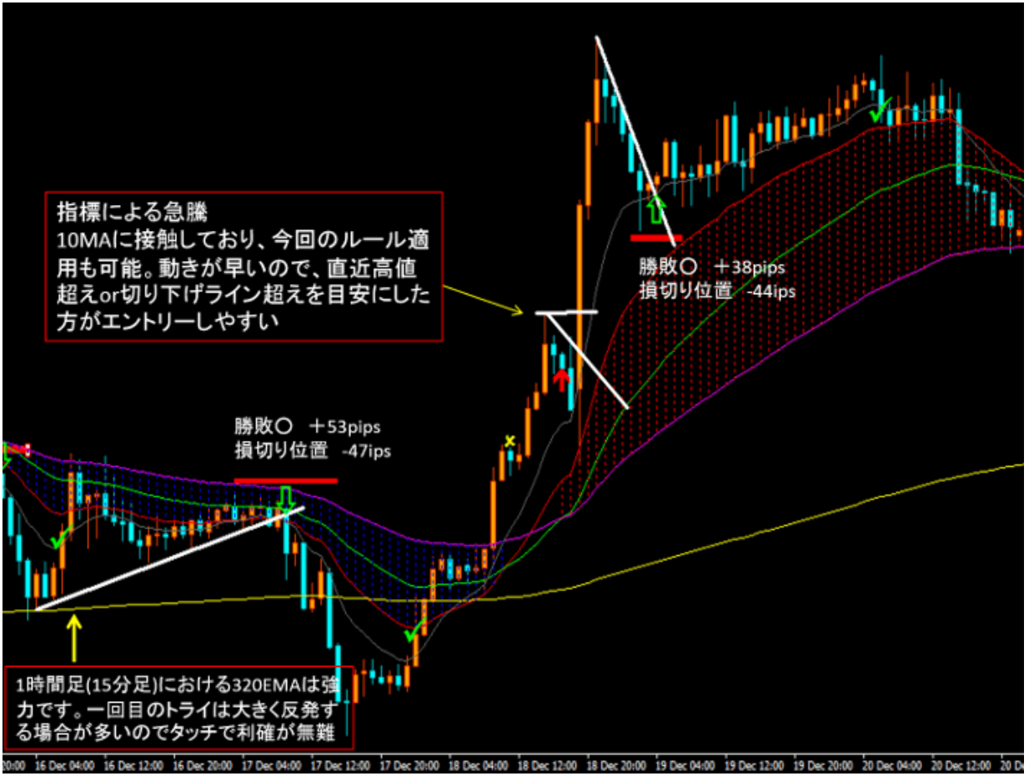

 |  | PO中の切り上げ切り下げでエントリー

 |  | PO開始と終了の目印
 |  | EMA10の表示
 |  | EMA＿POの表示（例は２０，４０，８０。３２０）

Sheet2
 |  |  | oooo
 |  |  |  | m_torimatome1・・・PO,MA情報
 |  |  |  |  | candle_data（ベースのアドレスを持つ）

 |  |  |  | FWのトレードクラス
 |  |  |  |  | 足確定時に評価・・・・
 |  |  |  |  |  | m_torimatome1のクラスの参照を持つと楽。可能か？ |  |  |  |  |  | めんどくさいので、グローバルのオブジェクトをそのまま利用する。
 |  |  |  |  |  |  | →作成時に、参照を登録しておくとよい。
 |  |  |  |  |  | void reg_ma_torimatome1(///

 |  | FWでパターン

 |  | add_new_bar でcandle_data、m_torimatome1を更新→Posとtyouten_close,hlを更新

 |  | 今PO中か？ |  | get_status_po() |  |  |  |  |  |  |  | if( p_MA_torimatome1.is_po()==true){//パーフェクトオーダー？
 |  | PO方向にエントリ中のものがないことを確認。
 |  |  |  |  |  |  |  |  |  |  |  | int status_po = get_status_po();//PO状態（１Up,ー１ｄｎ、０どちらでもない）
 |  | 現在足が、EMA10より上か |  |  |  |  |  |  |  |  |  |  | is_exist_entry_position()or ステイタスに合わせて判断
 |  |  | 下記のいずれか成立時、エントリー
 |  |  | 1 | EMA１０を髭で支えられたパターン
 |  |  | 2 | 一旦EMA10を潜ってから初めて頭を出したパターン
 |  |  |  |  | 上記そのまま
 |  |  |  |  | 超えた足が、大きすぎるか判断し、大きすぎないパターン
 |  |  |  | 切り上げラインを現在足がはじめて超えたパターン
 |  |  |  |  | 上記そのまま
 |  |  |  |  | 超えた足が、大きすぎるか判断し、大きすぎないパターン

 |  | PO中だったがいったん崩れたが復帰後

1 | EMA１０を髭で支えられたパターン
 |  |  |  |  |  |  |  | 現在の確定足が |  | PO方向とおなじ
 |  |  |  |  |  |  |  |  |  | MA10の値が、
 |  |  |  |  |  |  |  |  |  |  | PO上のとき、lowとopenの間である（髭がMA上にある）
 |  |  |  |  |  |  |  |  |  |  | PO下のとき、highとopenの間である（髭がMA上にある）

 |  |  |  |  |  |  |  |  |  |  |  |  | //足がPo方向か
 |  |  |  |  |  |  |  |  |  |  |  |  | bool b_dir_same_po=false;
 |  |  |  |  |  |  |  |  |  |  |  |  | if(status_po==1){
 |  |  |  |  |  |  |  |  |  |  |  |  |  | //陽線足か？
 |  |  |  |  |  |  |  |  |  |  |  |  |  | if(candle.is_now_candle_yousen()==true){
 |  |  |  |  |  |  |  |  |  |  |  |  |  |  | b_dir_same_po = true;
 |  |  |  |  |  |  |  |  |  |  |  |  |  | }
 |  |  |  |  |  |  |  |  |  |  |  |  | }else if(status_po ==-1){
 |  |  |  |  |  |  |  |  |  |  |  |  |  | //陰線か？
 |  |  |  |  |  |  |  |  |  |  |  |  |  | if(candle.is_now_candle_insen()==true){
 |  |  |  |  |  |  |  |  |  |  |  |  |  |  | b_dir_same_po = true;
 |  |  |  |  |  |  |  |  |  |  |  |  |  | }
 |  |  |  |  |  |  |  |  |  |  |  |  | }

 |  |  |  |  |  |  |  |  |  |  |  |  | MA10の値が、
 |  |  |  |  |  |  |  |  |  |  |  |  |  | EMAを取得 （idx 3がema10）
 |  |  |  |  |  |  |  |  |  |  |  |  |  |  | double ema_v=0.0;
 |  |  |  |  |  |  |  |  |  |  |  |  |  |  | bool bret;
 |  |  |  |  |  |  |  |  |  |  |  |  |  |  | bret=p_MA_torimatome1.get_ma(0,ema_v);

 |  |  |  |  |  |  |  |  |  |  |  |  |  | PO上のとき、lowとopenの間である（髭がMA上にある）
 |  |  |  |  |  |  |  |  |  |  |  |  |  |  | status_po==1 && ema_v > candle.get_low(0) && ema_v < candle.get_open(0)

 |  |  |  |  |  |  |  |  |  |  |  |  |  | PO下のとき、highとopenの間である（髭がMA上にある）
 |  |  |  |  |  |  |  |  |  |  |  |  |  |  | status_po==-1 && ema_v < candle.get_higt(0) && ema_v > candle.get_open(0)

課題２ | 課題２ | Lotの負け方向を資産の１％固定にする。
 |  |  | const＝資産の１％ |  |  |  |  |  |  | 100万円 | ・１％・・ | 1万円
 |  |  | 負けの金額（Lot＊１Pips当たりの金額＊SLのPips）＝const |  |  |  |  |  |  | 1万通貨が1lot、1pips 100円。１０Pipsで1000円
 |  |  |  |  |  |  |  |  | コンタクトサイズが1lotの通貨数
 |  |  |  |  |  |  |  |  |  | Pips->価格へ(pips2priceを使うとよい)：1pipsの価格差
 |  |  |  |  |  |  |  |  |  |  |  |  | 1万通貨、1pips 0.01円
 |  |  |  |  |  |  |  |  |  | 1lotの通貨数分 |  |  |  | 1万[通貨/1lot]＊0.01円＝100円
 |  |  |  | Lot＝const/(１Lotの1Pips当たりの金額＊SLのPips） |  |  |  |  |  | 1万円/ |  | 100円＊10Pipsのsl
 |  |  |  |  |  |  |  |  |  | 10lot

 |  |  |  | 現在の資産の取得→使える・残っているのはFreeのものを使う。 有効証拠金（使用可能な証拠金の残り金額）
 |  |  |  |  | EAだと取得する方はある。

 |  |  |  |  |  |  | 現在のポジションのために使用している必要証拠金や、さらにどれだけのエントリができるかを表す有効証拠金の情報を取得するには、下記のようにします。

 |  |  |  |  |  |  | // 純資産
 |  |  |  |  |  |  | double equity = AccountInfoDouble(ACCOUNT_EQUITY);

 |  |  |  |  |  |  | // 必要証拠金（ポジションや予約注文のために使用している証拠金）
 |  |  |  |  |  |  | double margin = AccountInfoDouble(ACCOUNT_MARGIN);

 |  |  |  |  |  |  | // 有効証拠金（使用可能な証拠金の残り金額）
 |  |  |  |  |  |  | double freeMargin = AccountInfoDouble(ACCOUNT_MARGIN_FREE);

 |  |  |  |  |  |  | Alert(StringFormat(
 |  |  |  |  |  |  | "Equity: %.0f, Margin: %.0f, FreeMargin: %.0f",
 |  |  |  |  |  |  | equity, margin, freeMargin));
 |  |  |  |  |  |  | 有効証拠金は、純資産から必要証拠金を引いた残りの金額なので、
 |  |  |  |  |  |  | 上記の結果は equity = margin + freeMargin となっているはずです。

 |  |  |  | 1lotの価格の求め方
 |  |  |  |  | 1lotは何個買うか不明？１０００？1万？
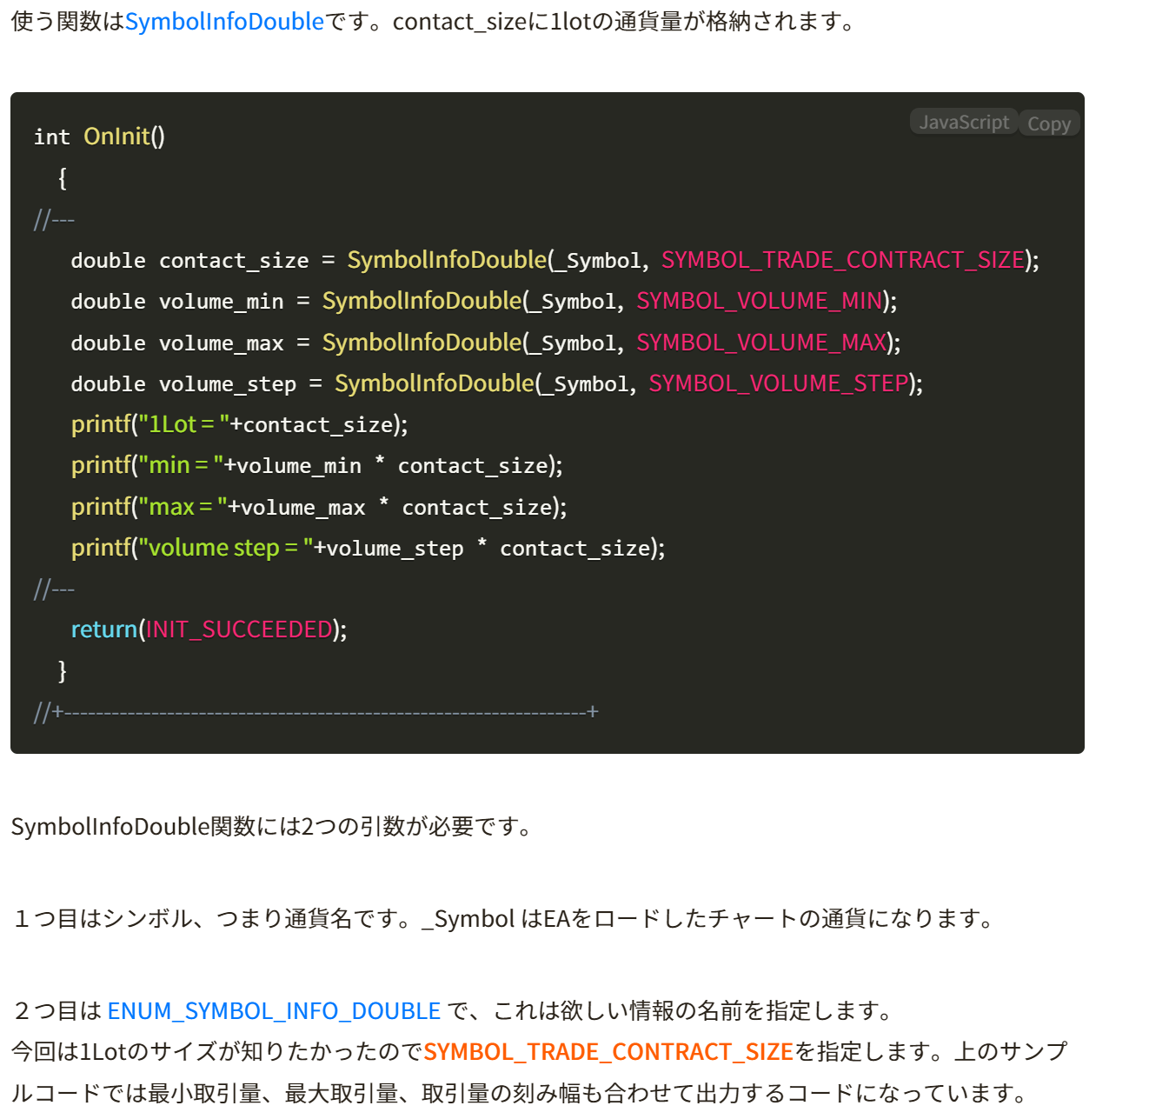

 |  |  | 求めたロットが、
 |  |  |  | 最大を超えているときは、最大へ
 |  |  |  | 最小の場合は最小へ
 |  |  |  |  | 最小過ぎる場合は、・・・①取引しない、②最小にしてしまう。のどっちかだが、取引しない方向にした方が良い。
 |  |  |  | あとはステップは表現できるものにすべきなので下記で求めなおす。
 |  |  |  |  | 最小単位に合わせるべきだが、どう合わせるか？

 |  |  |  |  |  | 最小の単位が何個あるかを表現する。
 |  |  |  |  |  |  | 最小単位をLSBの値とする。
 |  |  |  |  |  |  |  | LSBが何個あるか・・・商
 |  |  |  |  |  |  |  |  | 値/LSBの商・・・・割り算した、小数点を切りすて
 |  |  |  |  |  |  |  |  | 上記＊LSBがLSBに合わせた内容。

 |  |  | EAでは上記でよいが、
 |  |  | INDのところでは、現在の資産は、Ind独自で集計したものを使用する必要がある。
 |  |  |  | IndとEAで差し替え可能か？

 |  |  |  |  |  | Indの世界ならIndのデータ集計したものを使う

 |  |  |  |  |  | EAでは、そんなにずれないなら、Indの内部計算のものをもとに概算で算出する。
 |  |  |  |  |  |  | EAが搭載しているか、していないかで、取得先を変えることは可能か？
 |  |  |  |  |  |  |  | EAが乗っているかどうか区別できれば良い。
 |  |  |  |  |  |  |  |  | EA載せるときに、インプットパラメータで、EAとともに動作をIndに通知する。
 |  |  |  |  |  |  |  |  | Indでその通知した結果を保持して起き、それをもとにとり先を変える
 |  |  |  |  |  |  |  |  |  | Indのみ→Ind内径さん値を使用
 |  |  |  |  |  |  |  |  |  | EAありと通知済み→ 証拠金などから現在の資産を取得する。
 |  |  |  | Ind | Inpデータ
 |  |  |  |  |  | EAと一緒に動作させるかのフラグ
 |  |  |  |  |  |  | input bool Inp_bOnly_IND=true;//Indのみで動作（true）。（EAはない前提とする）

 |  |  |  | エントリーするとき、かつslの幅が分かっている前提。
 |  |  |  |  | わからないものでも、最悪の負けを考慮したslの幅があるはずなので、それをslとする。
 |  |  |  |  | Slの幅と、現在の余裕資産から、エントリーのLot数を求める（負けの金額が一定となる、価値金額は一定ではない）

 |  |  |  |  | 現状Lotは０．１固定なので
 |  |  |  |  |  | sl指定＋Indで余裕資産などを管理する前提で、Lotを計算できる。
 |  |  |  |  |  | 全体余裕資産の１％で運用とかの指定も必要

 |  |  |  |  |  |  | 資産管理アルゴリズムを適応するかしないかのオプション
 |  |  |  |  |  |  |  | input bool Inp_Use_Entry_Lot_mng=false;//変動Lot使用（1回の想定負けが、全体資産のｘ％以内）
 |  |  |  |  |  |  |  | input double Inp_Entry_Lot_mng_X_percent=1.0;//1回の想定負けga全体資産のｘ％以内(変動Lot使用)
 |  |  |  |  |  |  |  |  |  |  | Total assets
 |  |  |  |  | Lot計算のアルゴリズム
 |  |  |  |  |  | Input:SlのPips(sl_pips)、余裕資産

 |  |  |  |  |  |  | Lot＝余裕資産/(１Lotの1Pips当たりの金額＊SLのPips）
 |  |  |  |  |  |  |  | コンタクトサイズが1lotの通貨数
 |  |  |  |  |  |  |  |  | double contact_size = SymbolInfoDouble(_Symbol,SYMBOL_TRADE_CONTRACT_SIZE);
 |  |  |  |  |  |  |  | 1PIPS当たりの金額
 |  |  |  |  |  |  |  |  | １Pipsの価格/1通貨
 |  |  |  |  |  |  |  |  |  | double one_tuuka_kakaku=chgPips2price(1.0);

 |  |  |  |  |  |  |  |  |  | １Lotの1Pips当たりの金額
 |  |  |  |  |  |  |  |  |  | one_tuuka_kakaku*contact_size
 |  |  |  |  |  |  | 余裕資産 |  | // 有効証拠金（使用可能な証拠金の残り金額）
 |  |  |  |  |  |  |  |  | double freeMargin = AccountInfoDouble(ACCOUNT_MARGIN_FREE);

 |  |  |  |  |  |  | Lot= | freeMargin/one_tuuka_kakaku*contact_size*sl_pips
 |  |  |  |  |  |  | Lotの上限、Step確認

 |  |  |  |  |  |  |  |  | //1lot何通貨か
 |  |  |  |  |  |  |  |  | double oneLotSize = SymbolInfoDouble(_Symbol, SYMBOL_TRADE_CONTRACT_SIZE);
 |  |  |  |  |  |  |  |  | //lotの刻み幅(0.01lotずつ調整できるなど)
 |  |  |  |  |  |  |  |  | double volume_step = SymbolInfoDouble(_Symbol, SYMBOL_VOLUME_STEP);//*oneLotSize;
 |  |  |  |  |  |  |  |  | //最小ロット
 |  |  |  |  |  |  |  |  | double volume_min = SymbolInfoDouble(_Symbol, SYMBOL_VOLUME_MIN));
 |  |  |  |  |  |  |  |  | //最大ロット
 |  |  |  |  |  |  |  |  | double volume_max = SymbolInfoDouble(_Symbol, SYMBOL_VOLUME_MAX));

 |  |  |  |  |  |  |  |  | if(Lot>volume_max){Lot=volume_max;}
 |  |  |  |  |  |  |  |  | if(Lot<volume_min){Lot=0.0;printf("ワーニング:Lotが小さすぎます:指定="+DoubleToString(Lot)+", volume_min="+DoubleToString(volume_min));}
 |  |  |  |  |  |  |  |  | Lot=((int)(Lot/volume_step))*volume_step;

 |  |  |  |  |  |  | Lotの指定は下記で。。。

 |  |  |  |  |  |  |  | 引数に、ｓｌの情報がない。

Sheet4
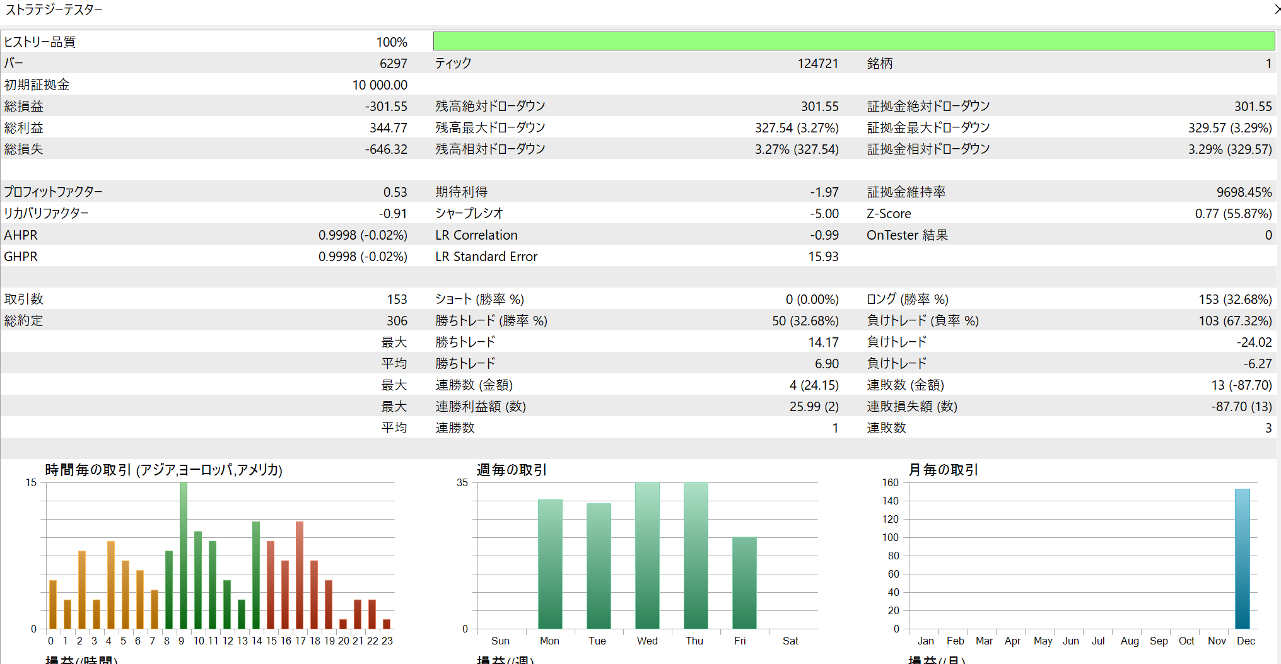
EA

高値安値アルゴ
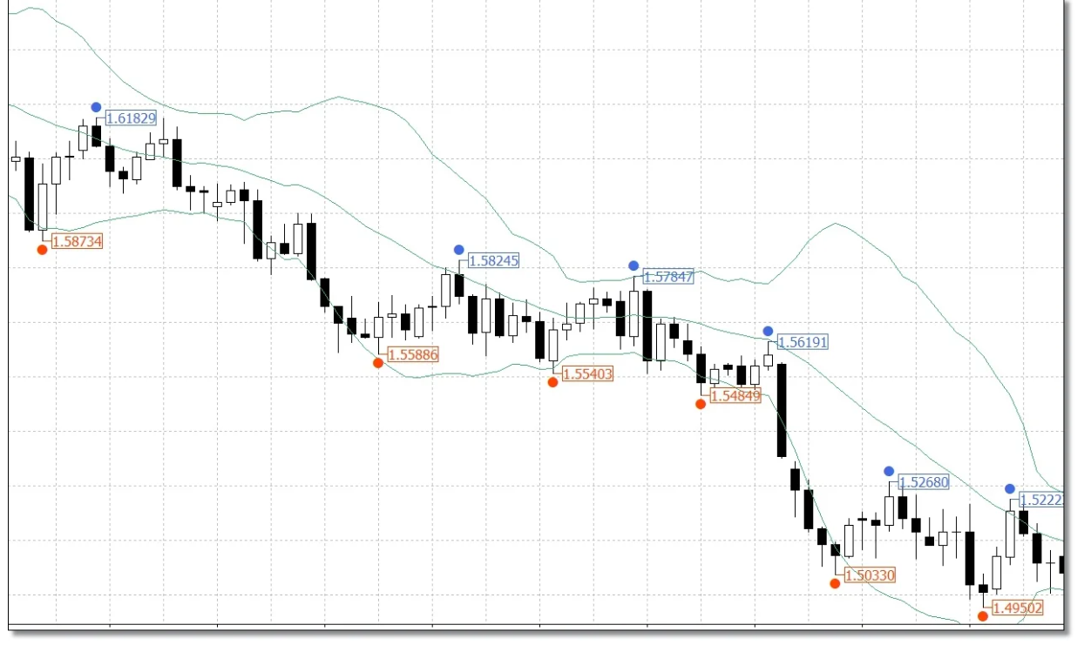
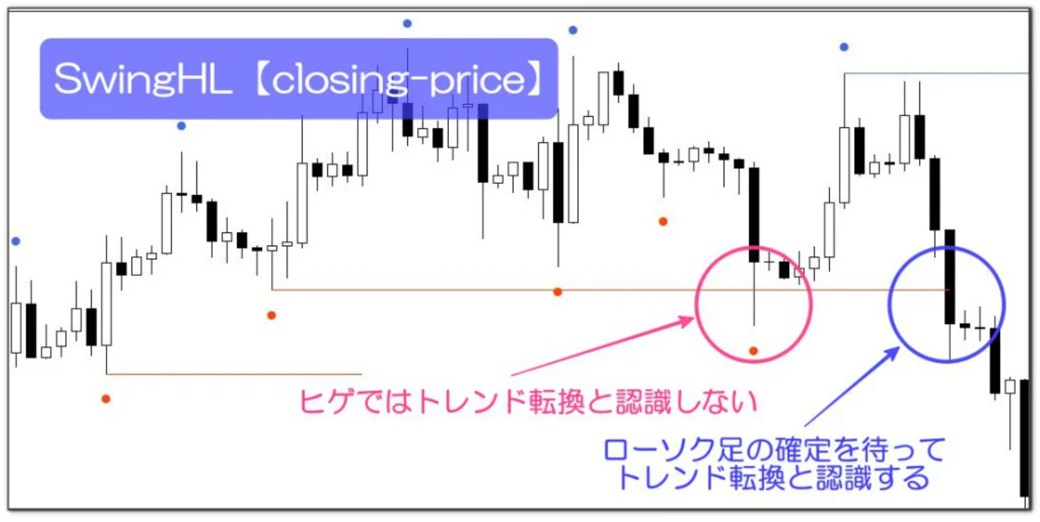
高値安値アルゴ
 | パラメータとして、前後何個で頂点とみなすかを決めるｎ
 |  |  | ハイローで見るか、確定のオープンクローズでみるかのオプション

 | 足確定

 |  | candle_dataで実装
 |  | 現在足からの頂点を取得
 |  |  | 確定足の取得
 |  |  | bool get_tyouten_kakutei(int n, sutruct_tyouten &data[])
 |  |  | bool get_tyouten_hl(int n, sutruct_tyouten &data[])
 |  |  | para: | 何個分の頂点を取得、確定足ベースの頂点orハイローベースでの頂点で判断かを指定
 |  |  | out |  | 時間、頂点価格、方向 |  |  | 最新を配列０要素として、順番に詰めていく。方向はプラスは１は切り替わり、-1は逆方向切り替わり、２は続伸、-2は逆に続伸、０はどちらでもない（ハラミ）
 |  |  | out |  | 現在の目線 |  |  | 目線はcandledataで管理しているものを渡す
 |  | add_new_bar時に、目線（確定ベースとハイローベース）を算出しておく
データの定義が先に必要
頂点データ
目線のデータ
 |  |  | #define NUM_OF_TYOUTEN_DATA＿BUFF 300
 |  |  | tyouten_kakutei[NUM_OF_TYOUTEN_DATA＿BUFF],tyouten_hl[NUM_OF_TYOUTEN_DATA＿BUFF];

 |  |  | 最新の目線
 |  |  |  | １ 上目線、-1下目線
 |  |  |  | 現在価格から、あとどれぐらいで、目線切り替わりかの距離（Pips）
 |  |  |  | 現在価格から、あとどれぐらいで、続伸になるかの距離（Pips）

 |  |  |  |  |  | tyouten_close,tyoten_hl

 |  |  | oooo

 |  |  |  |  |  |  |  | (Mafs)

 |  |  |  |  |  | Pos[] | パーフェクトオーダー

 |  | ほしいI/F
 |  |  | 指定idxを頂点とした現在Candle手前までの頂点の集合 candle_mesen_kakutei, candle_mesen_hlでとれるようにする。
 |  |  |  | 切り上げ切り下げラインが引けるかの分析
 |  |  |  |  | 現在足がラインを超えるかの確認
 |  |  |  |  | 超える場合、EMS10から近いか？、大陽線、大陰線になってないかを確認

参考の考え方
 |  | 直近高値安値
 |  |  | 指定の足を頂点として、前後ｎ個ずつ、頂点の下（上）になっている。

 |  |  | N個前のものを指定して、頂点になるかを確認するアルゴ

 |  |  | Zigzagとどう変わるかを確認必要。（Zigは１３個ぐらいで判断なので、異なっている）

